2.クラス構成
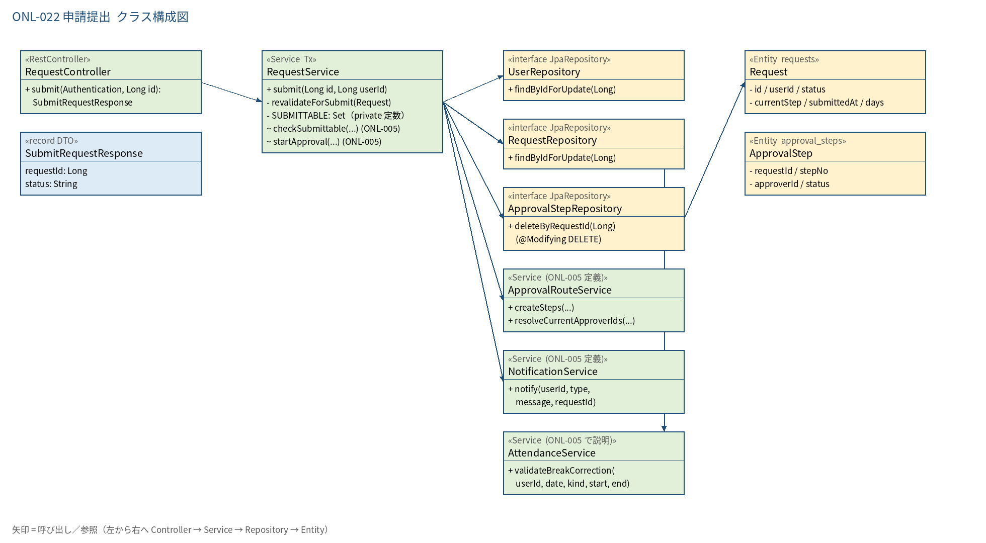
2.1 クラス構成図

3.シーケンス
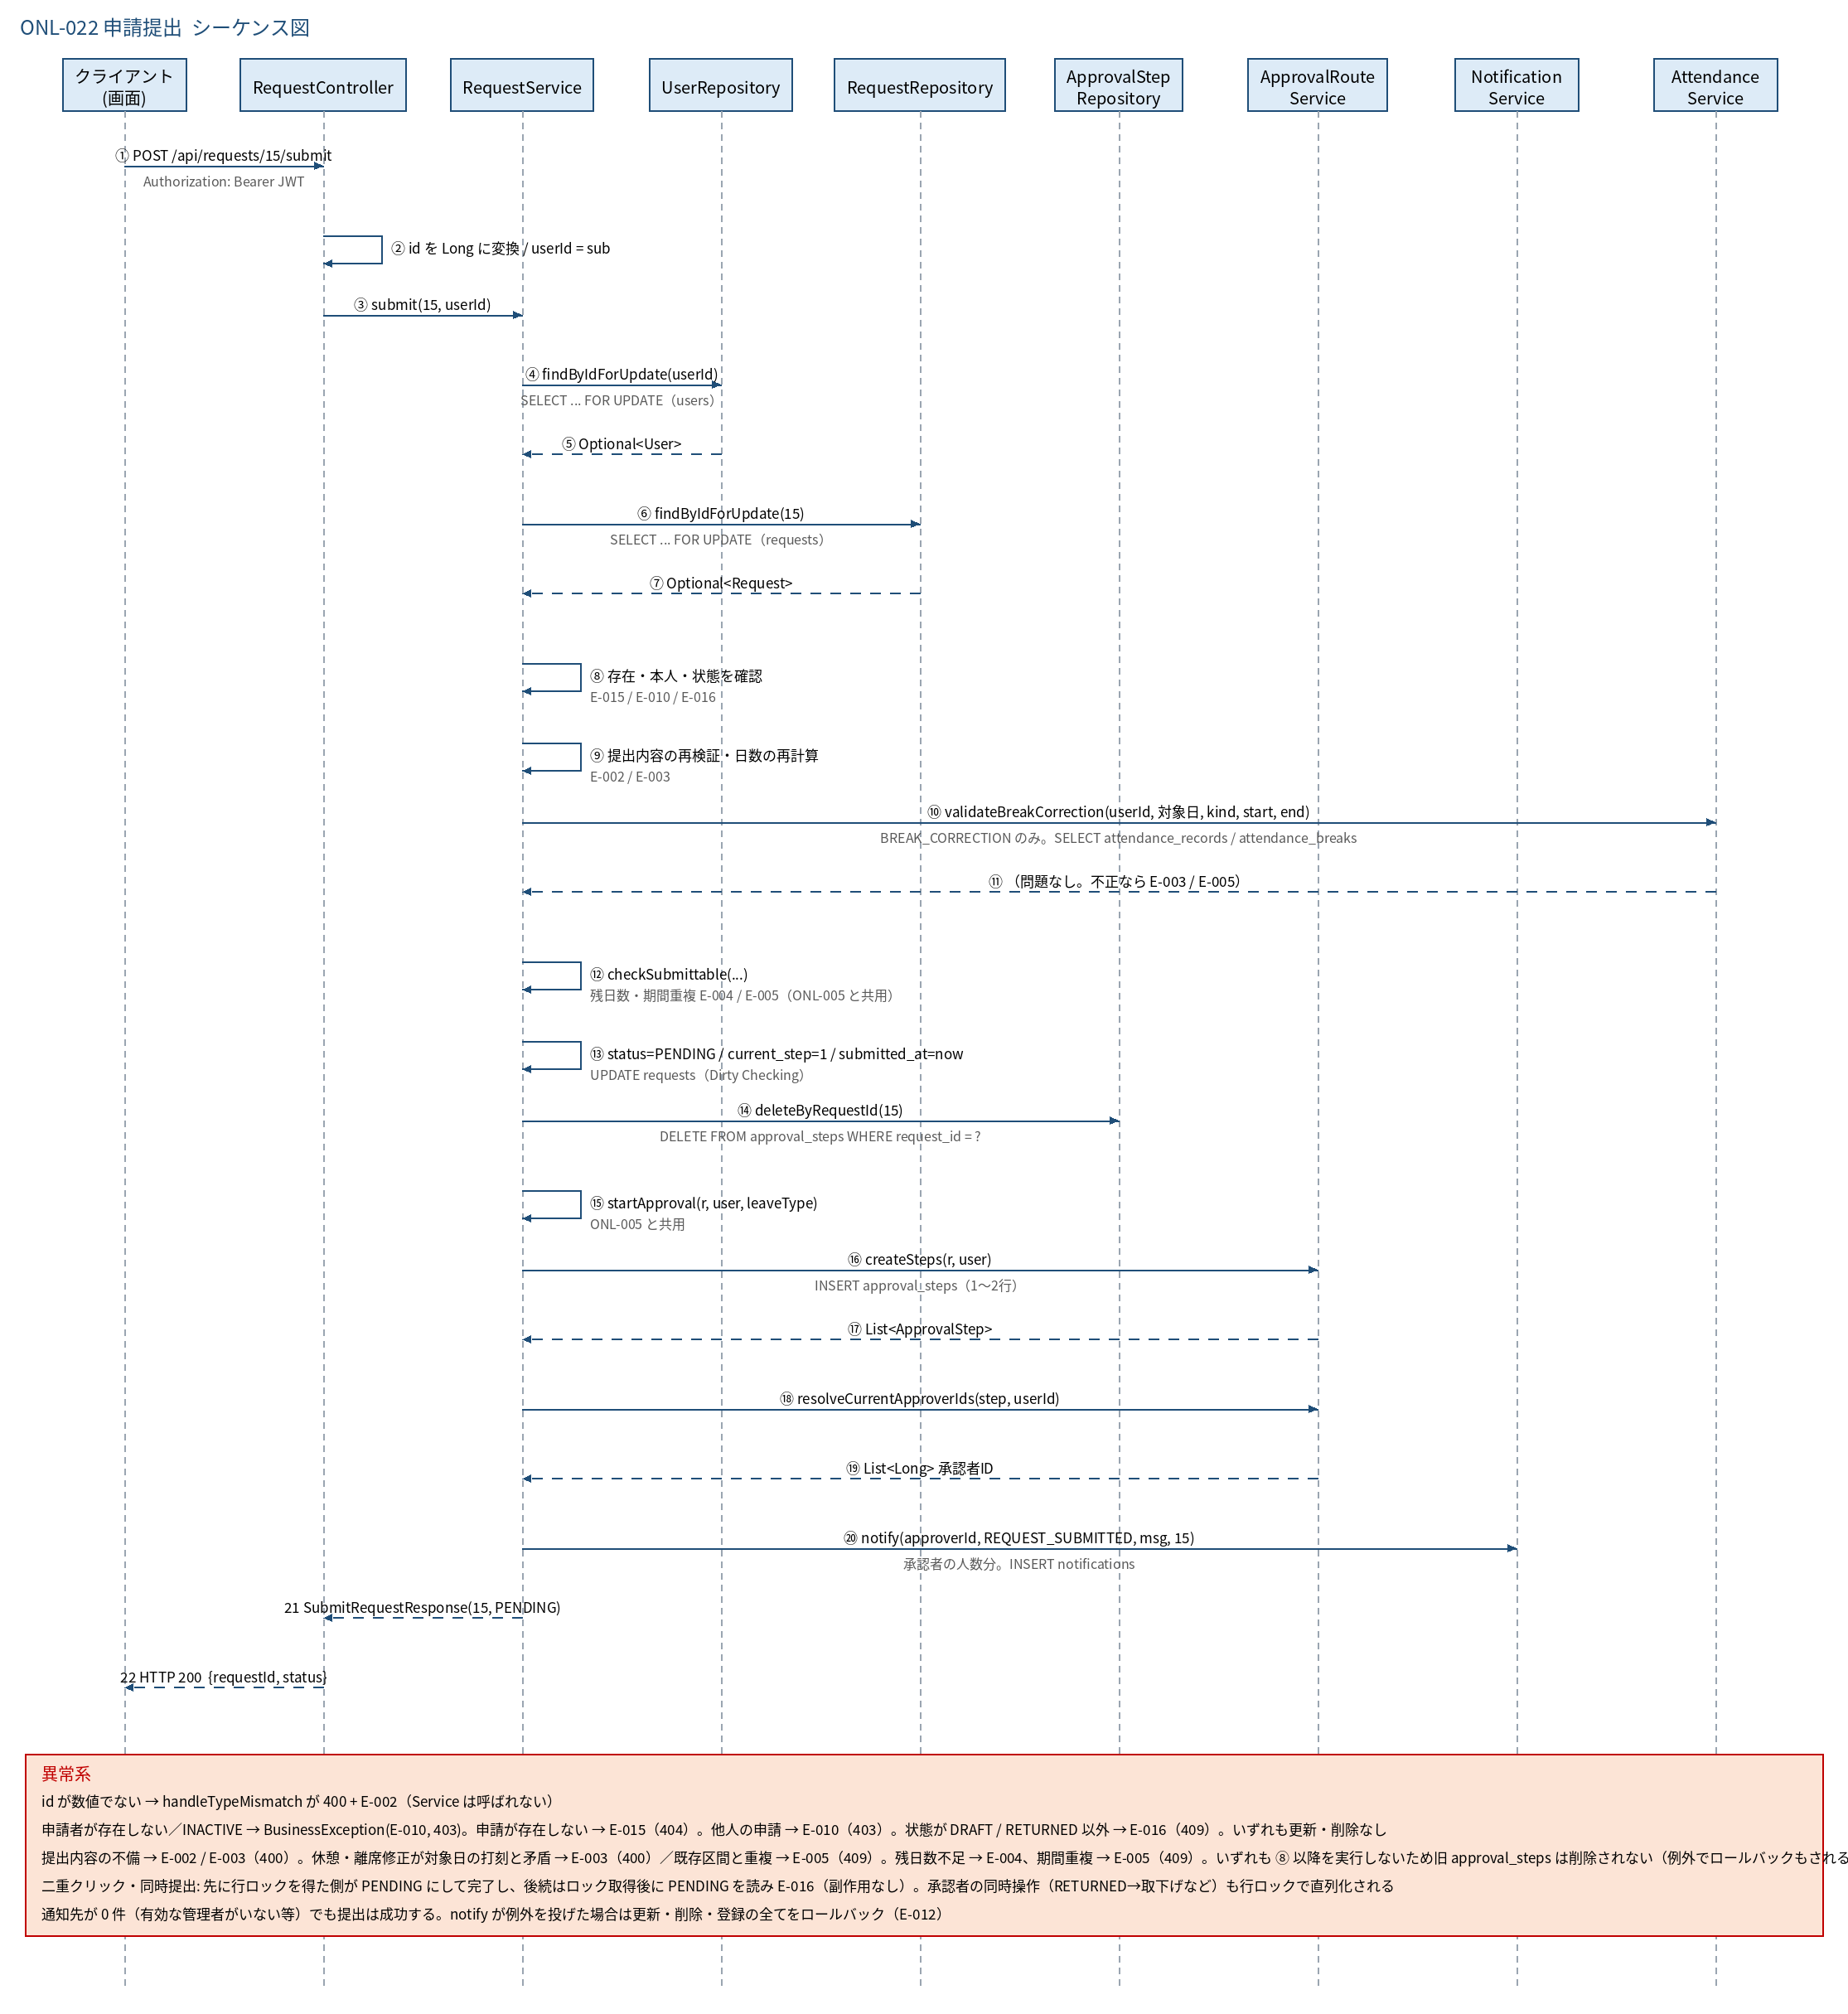
3.1 シーケンス図

5.処理フロー
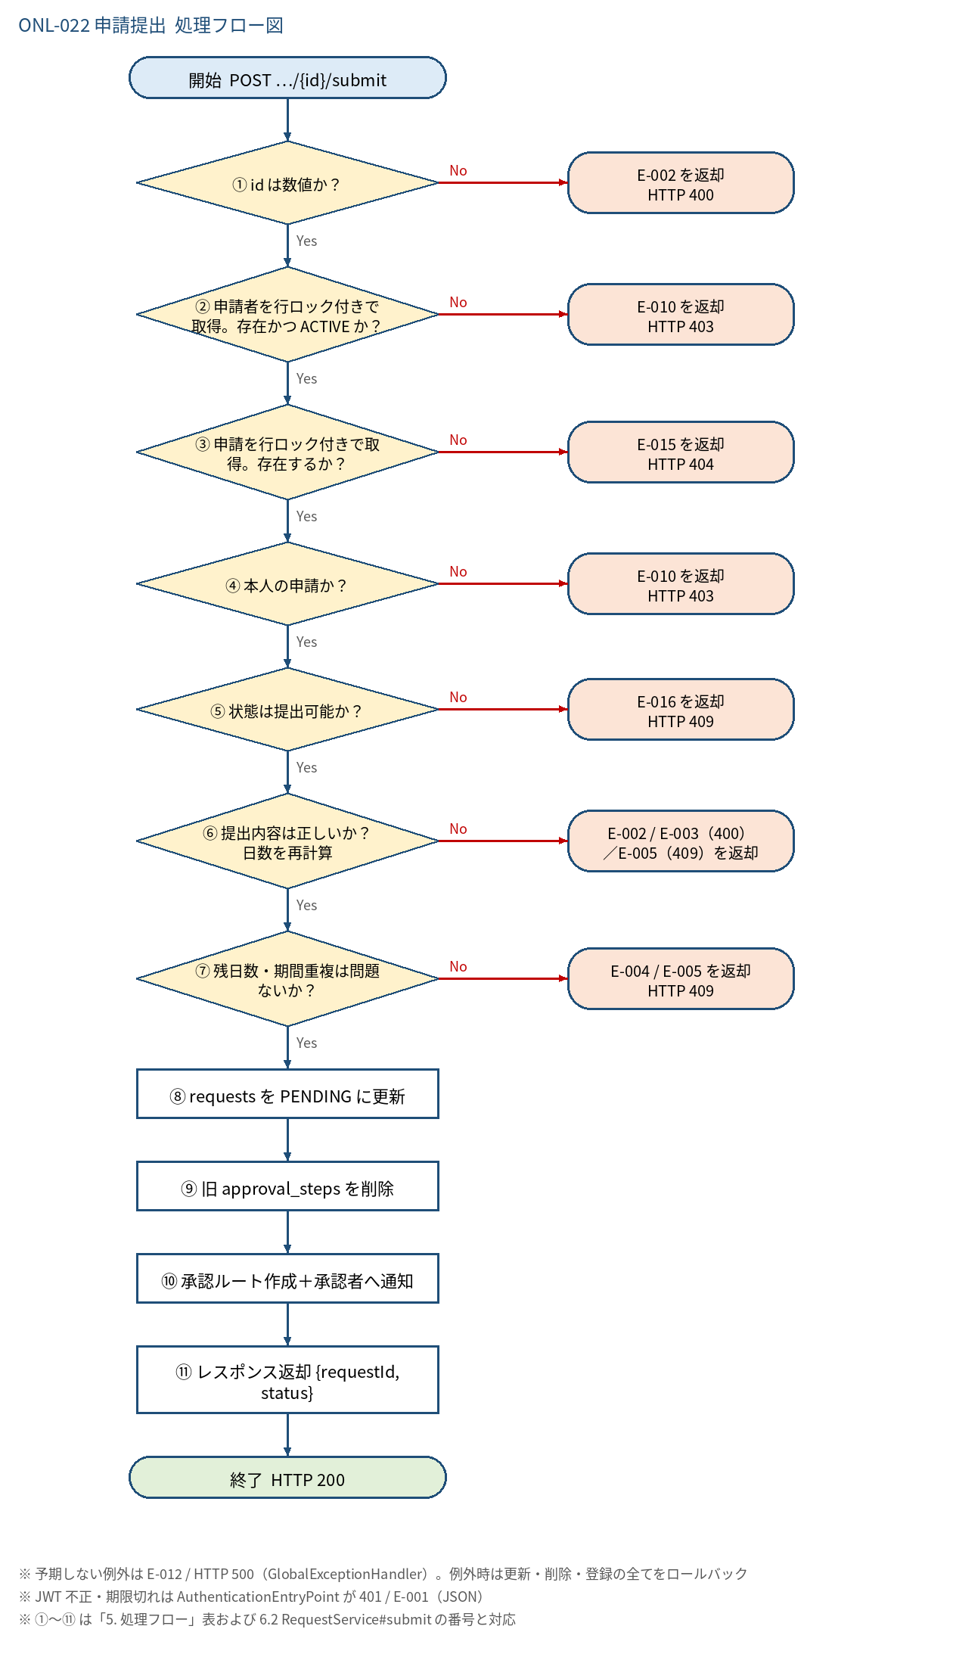
5.1 処理手順
No. | 処理 | 詳細 | 種別・分岐
① | id は数値か？ | パス変数 Long への変換。失敗は MethodArgumentTypeMismatchException（ONL-001 の handleTypeMismatch） | 判定（No → E-002 を返却 HTTP 400）
② | 申請者を行ロック付きで取得。存在かつ ACTIVE か？ | UserRepository#findByIdForUpdate（SELECT ... FOR UPDATE）。同一ユーザーの提出・申請作成を直列化する（ONL-005 と同じ users → requests の順） | 判定（No → E-010 を返却 HTTP 403）
③ | 申請を行ロック付きで取得。存在するか？ | RequestRepository#findByIdForUpdate（SELECT ... FOR UPDATE）。承認・取下げとの競合を防ぐ | 判定（No → E-015 を返却 HTTP 404）
④ | 本人の申請か？ | request.user_id ＝ ログインユーザー。他人の申請は状態によらず失敗（状態を漏らさないため本人確認を状態確認より先に行う） | 判定（No → E-010 を返却 HTTP 403）
⑤ | 状態は提出可能か？ | RequestStatus.SUBMITTABLE（DRAFT / RETURNED）に含まれるか。PENDING / APPROVED / REJECTED / WITHDRAWN は不可（二重クリックの 2 回目は PENDING のため失敗） | 判定（No → E-016 を返却 HTTP 409）
⑥ | 提出内容は正しいか？ 日数を再計算 | RequestService#revalidateForSubmit。LEAVE: 休暇種別が有効・半日可否・営業日数 ≧ 0.5 日（days を再計算して更新）。CLOCK_CORRECTION: 理由が空でない・出勤／退勤時刻が揃い退勤 ＞ 出勤。BREAK_CORRECTION: 理由が空でない・種別／開始／終了が揃い、AttendanceService#validateBreakCorrection で対象日の打刻と照合（出勤打刻あり・開始＜終了・出勤〜退勤の範囲内・既存区間と重ならない） | 判定（No → E-002 / E-003（400） ／E-005（409）を返却）
⑦ | 残日数・期間重複は問題ないか？ | RequestService#checkSubmittable（ONL-005 と共用）。LEAVE: 残日数 − PENDING 引当 ≧ 日数（上限付き種別のみ）と PENDING / APPROVED の期間重複。CLOCK_CORRECTION / BREAK_CORRECTION: 同じ申請種別・同日の PENDING。自分自身は DRAFT / RETURNED のため判定に影響しない | 判定（No → E-004 / E-005 を返却 HTTP 409）
⑧ | requests を PENDING に更新 | status = PENDING、current_step = 1、submitted_at = 現在日時（JST）、days（LEAVE のみ）。updated_at は DB トリガで自動更新 | 処理
⑨ | 旧 approval_steps を削除 | ApprovalStepRepository#deleteByRequestId（DELETE FROM approval_steps WHERE request_id = ?。バルク削除）。DRAFT は 0 件、RETURNED は前回のステップ（差戻しコメントを含む）が削除される | 処理
⑩ | 承認ルート作成＋承認者へ通知 | RequestService#startApproval（ONL-005 と共用）。ApprovalRouteService#createSteps で approval_steps を 1〜2 行 INSERT（上長なしは 2 段目のみ → current_step = 2）。NotificationService#notify（type=REQUEST_SUBMITTED、requestId=申請ID）を承認者の人数分呼ぶ | 処理
⑪ | レスポンス返却 {requestId, status} | SubmitRequestResponse(id, "PENDING")。HTTP 200 | 処理

5.2 処理フロー図

